界面&功能
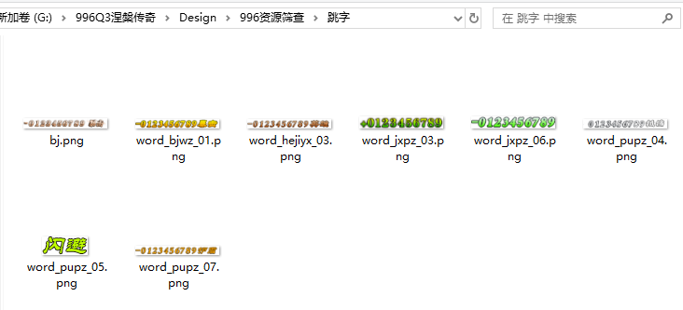
通用界面，复合组件 |  | 功能总览

 | 查看角色信息界面 | 功能规则

 | 1.复用角色信息界面即可，点击玩家信息后打开角色界面但显示对应玩家信息，且内部页签均可点击
 | 2.生肖和涅槃按钮隐藏

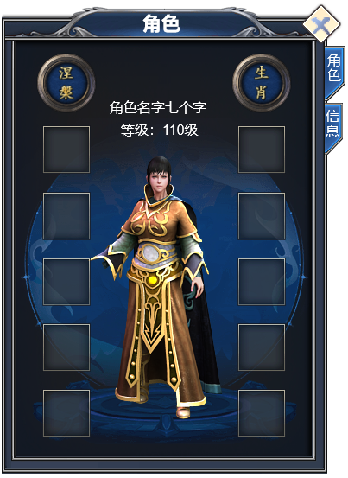

 | 快捷穿戴界面

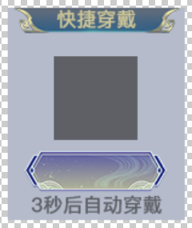

 | 说明界面

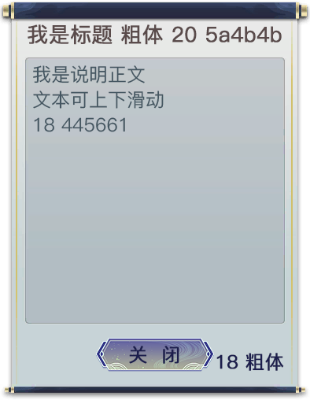

 | 主界面怪物血条

 | 主界面玩家信息界面

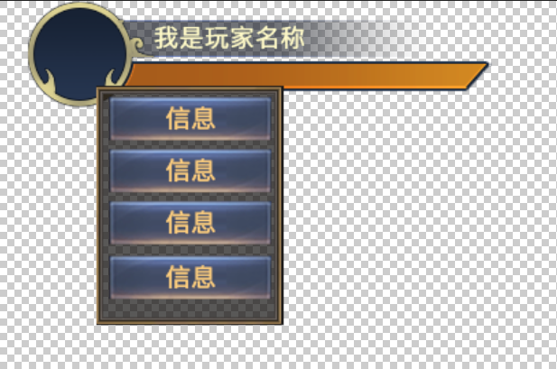

 | 跳字

功能美需
UI需求

 | 序号 | 类型 | 对应界面 | 内容 | 功能需求 | 策划建议 | 参考图
 | 1 | UI
 | 2 | UI
 | 3 | UI
 | 4 | UI
 | 5 | UI
 | 6 | UI
 | 7 | UI
 | 8 | UI
 | 9 | UI
 | 10 | UI
 | 11 | UI
 | 12 | UI
 | 13 | UI
 | 14 | UI
 | 15 | UI
 | 16 | UI
 | 17 | UI
 | 18 | UI
 | 19 | UI

背景图需求

 | 序号 | 类型 | 对应界面 | 内容 | 功能需求 | 策划建议 | 参考图
 | 1 | 2D原画
 | 2 | 2D原画
 | 3 | 2D原画
 | 4 | 2D原画
 | 5 | 2D原画
 | 6 | 2D原画

道具图标需求

动效需求

 | 序号 | 类型 | 内容 | 描述 | 功能需求 | 策划建议 | 参考图

其他 （ICON，模型，表情等）

 | 序号 | 类型 | 对应界面 | 内容 | 功能需求 | 策划建议 | 参考图
 | 1 | ICON | 主界面 | 主界面代表技能功能的入口图标 | 主界面代表技能功能的入口图标 |  | 

参考界面
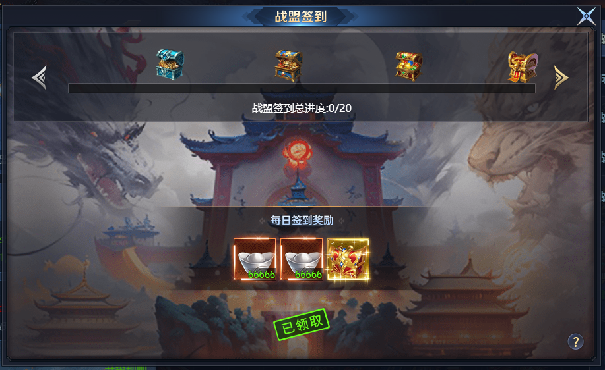
参考图

 | 参考游戏

